Annexe 7 du Guide OMS
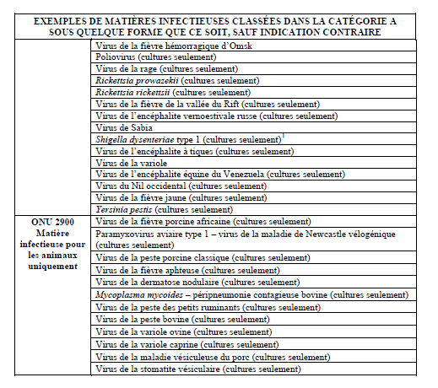
Annexe 7 : Diagramme pour le classement des matières infectieuses et des échantillons de patients extrait du "Guide pratique sur l'application du Règlement relatif au Transport des matières infectieuses 2015-2016" de l'Organisation mondiale de la santé (OMS) _ WHO/HSE/GCR/2015.2 _ En vigeur le 1er janvier 2015

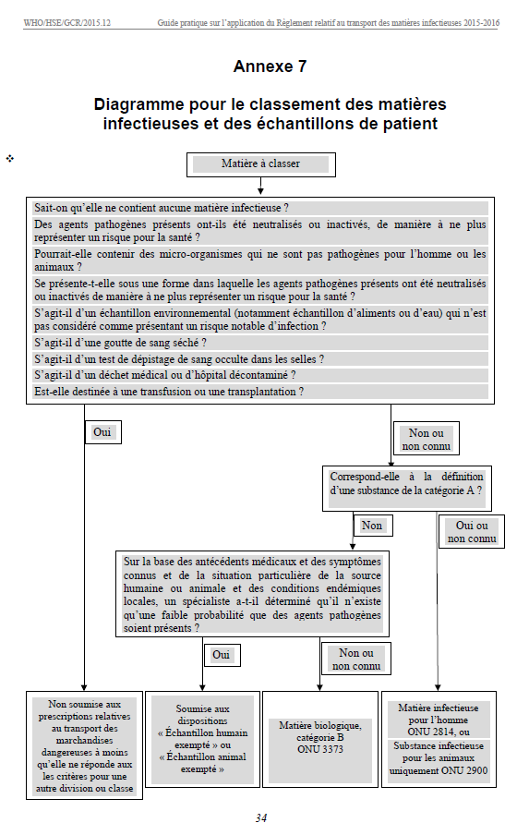

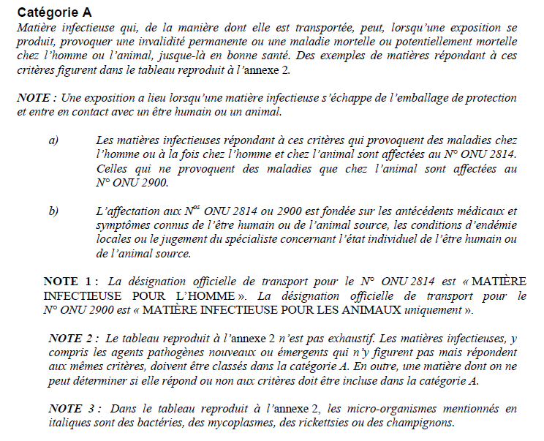
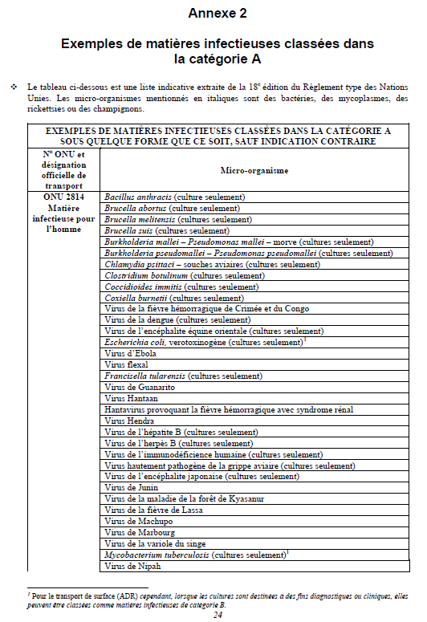

 | ä
 | suite Annexe 2

